DATA
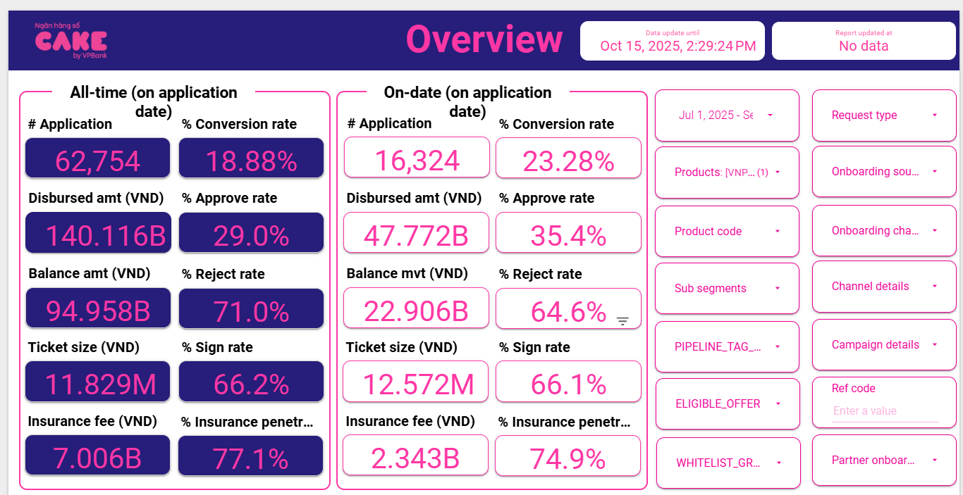
1 | Aproval rate, signed rate

 | aprroval rate |  | 35.40%
 | Signed rate |  | 66.10%

2 | Disburse, Tenor, Insurance, IR

 | Disburse date | # Disburse | Disburse amount (VND) | Current balance (VND) | Ticket size (VND) | Avg tenor (Month) | Avg IR (%) | Insurance fee (VND) | % Insurance penetration by date
 | Sep-25 | 1,479 | 21,050,400,000 | 18,819,321,444 | 14,232,860 | 16 | 46.29% | 1,037,400,000 | 74% | 20,013,000,000
 | Aug-25 | 1,135 | 13,484,550,000 | 11,203,827,358 | 11,880,661 | 14 | 46.30% | 648,550,000 | 74% | 12,836,000,000
 | Jul-25 | 1,192 | 13,288,530,000 | 10,101,207,644 | 11,148,096 | 14 | 46.19% | 656,530,000 | 76% | 12,632,000,000
 | AVG |  |  |  | 12.57 | 15 | 46.26% | 6.89% | 74.74%
 |  |  |  | adjust tenor |  | 14

3 | UW, collection, MKT
 |  | 6 | 7 | 8 | 9 |  | AVG
 | New ACC |  | 1,192 | 1,135 | 1,479
 | Active acc | 7123 | 8,013 | 8,674 | 9,522

 | MKT acquisition |  |  |  |  |  | -
 | UW |  | 77,686,165 | 90,450,015 | 114,524,388 |  | 0.0743
 | Collection |  | 26,384,270 | 28,243,358 | 35,215,308 | 3,773.33 | 0.0080 | Sử dụng mức tương đương Q2 do quý 3 thay đổi collection, chi phí ko đầy đủ
 | SMS |  | 6,973,326 | 6,093,644 | 8,343,847 | 816.93 | 0.0007
 | Partner acquisition |  | 252640000 | 256720000 | 400260000 |  | 1.90%

4 | RR

 | Sum of principal_balance_at_report_month | Column Labels
 | Row Labels | 202506 | 202507 | 202508 | 202509 | Grand Total
 | 0 | 63315830655 | 68679537673 | 71247584742 | 79952553855 | 283195506925
 | 1 | 2644553730 | 2755878002 | 3179847550 | 3936172334 | 12516451616
 | 2 | 1207002681 | 1625450607 | 1822682961 | 2015305191 | 6670441440
 | 3 | 905755416 | 1064451858 | 1515370444 | 1669975970 | 5155553688
 | 4 | 556796443 | 909589717 | 1099823236 | 1443528947 | 4009738343
 | 5 | 352170379 | 523718388 | 895445480 | 1081533638 | 2852867885
 | 6 | 74296305 | 373027232 | 557217499 | 875786181 | 1880327217
 | 7 |  | 74296305 | 379447232 | 534053281 | 987796818
 | 8 |  |  | 74296305 | 379447232 | 453743537
 | 9 |  |  |  | 74296305 | 74296305
 | Grand Total | 69056405609 | 76005949782 | 80771715449 | 91962652934 | 317796723774

Row Labels | 7 | 8 | 9 | AVG | ADJ | 202506 | 202507 | 202508 | 202509 |  | EOM Bucket | report_month | principal_balance_at_report_month
0 | 4.4% | 4.6% | 5.5% | 4.8% | 4.8% | 63,315,830,655 | 68,679,537,673 | 71,247,584,742 | 79,952,553,855 |  | 0 | 202502 | 20886756018
1 | 61.5% | 66.1% | 63.4% | 63.7% | 63.3% | 2,644,553,730 | 2,755,878,002 | 3,179,847,550 | 3,936,172,334 |  | 0 | 202503 | 30559653757
2 | 88.2% | 93.2% | 91.6% | 91.0% | 91.0% | 1,207,002,681 | 1,625,450,607 | 1,822,682,961 | 2,015,305,191 |  | 0 | 202507 | 68679537673
3 | 100.4% | 103.3% | 95.3% | 99.7% | 99.1% | 905,755,416 | 1,064,451,858 | 1,515,370,444 | 1,669,975,970 |  | 0 | 202505 | 54191302606
4 | 94.1% | 98.4% | 98.3% | 96.9% | 96.5% | 556,796,443 | 909,589,717 | 1,099,823,236 | 1,443,528,947 |  | 0 | 202506 | 63315830655
5 | 105.9% | 106.4% | 97.8% | 103.4% | 100.0% | 352,170,379 | 523,718,388 | 895,445,480 | 1,081,533,638 |  | 0 | 202411 | 15000000
6 | 100.0% | 101.7% | 95.8% | 99.2% | 99.2% | 74,296,305 | 373,027,232 | 557,217,499 | 875,786,181 |  | 0 | 202508 | 71247584742
7 | #DIV/0! | 100.0% | 100.0% | #DIV/0! | 100.0% |  | 74,296,305 | 379,447,232 | 534,053,281 |  | 0 | 202504 | 40289319449
8 | #DIV/0! | #DIV/0! | 100.0% | #DIV/0! | 100.0% |  |  | 74,296,305 | 379,447,232 |  | 0 | 202509 | 79952553855
9 | #DIV/0! | #DIV/0! | #DIV/0! |  |  |  |  |  | 74,296,305 |  | 0 | 202501 | 13358014616
10 | #DIV/0! | #DIV/0! | #DIV/0! |  |  |  |  |  |  |  | 0 | 202510 | 81364970184
11 | #DIV/0! | #DIV/0! | #DIV/0! |  |  |  |  |  |  |  | 0 | 202412 | 3382579464
12 | #DIV/0! | #DIV/0! | #DIV/0! |  |  |  |  |  |  |  | 1 | 202507 | 2755878002
13 |  | #DIV/0! | #DIV/0! |  |  |  |  |  |  |  | 1 | 202504 | 1499190052
14 |  |  | #DIV/0! |  |  |  |  |  |  |  | 1 | 202510 | 4656007637
15 |  |  |  |  |  |  |  |  |  |  | 1 | 202505 | 1696568932
 |  |  |  |  |  |  |  |  |  |  | 1 | 202509 | 3936172334
 |  |  |  |  |  |  |  |  |  |  | 1 | 202502 | 807339693
 |  |  |  |  |  |  |  |  |  |  | 1 | 202501 | 111416305
 |  |  |  |  |  |  |  |  |  |  | 1 | 202508 | 3179847550
 |  |  |  |  |  |  |  |  |  |  | 1 | 202506 | 2644553730
 |  |  |  |  |  |  |  |  |  |  | 1 | 202503 | 896330074
 |  |  |  |  |  |  |  |  |  |  | 2 | 202509 | 2015305191
 |  |  |  |  |  |  |  |  |  |  | 2 | 202502 | 84996305
 |  |  |  |  |  |  |  |  |  |  | 2 | 202508 | 1822682961
 |  |  |  |  |  |  |  |  |  |  | 2 | 202504 | 546002970
 |  |  |  |  |  |  |  |  |  |  | 2 | 202507 | 1625450607
 |  |  |  |  |  |  |  |  |  |  | 2 | 202506 | 1207002681
 |  |  |  |  |  |  |  |  |  |  | 2 | 202510 | 2272378679
 |  |  |  |  |  |  |  |  |  |  | 2 | 202505 | 1007341529
 |  |  |  |  |  |  |  |  |  |  | 2 | 202503 | 417531388
 |  |  |  |  |  |  |  |  |  |  | 3 | 202506 | 905755416
 |  |  |  |  |  |  |  |  |  |  | 3 | 202504 | 380446879
 |  |  |  |  |  |  |  |  |  |  | 3 | 202508 | 1515370444
 |  |  |  |  |  |  |  |  |  |  | 3 | 202507 | 1064451858
 |  |  |  |  |  |  |  |  |  |  | 3 | 202510 | 1728020771
 |  |  |  |  |  |  |  |  |  |  | 3 | 202503 | 84996305
 |  |  |  |  |  |  |  |  |  |  | 3 | 202509 | 1669975970
 |  |  |  |  |  |  |  |  |  |  | 3 | 202505 | 579654173
 |  |  |  |  |  |  |  |  |  |  | 4 | 202507 | 909589717
 |  |  |  |  |  |  |  |  |  |  | 4 | 202509 | 1443528947
 |  |  |  |  |  |  |  |  |  |  | 4 | 202504 | 84996305
 |  |  |  |  |  |  |  |  |  |  | 4 | 202505 | 373570379
 |  |  |  |  |  |  |  |  |  |  | 4 | 202506 | 556796443
 |  |  |  |  |  |  |  |  |  |  | 4 | 202508 | 1099823236
 |  |  |  |  |  |  |  |  |  |  | 4 | 202510 | 1498869641
 |  |  |  |  |  |  |  |  |  |  | 5 | 202508 | 895445480
 |  |  |  |  |  |  |  |  |  |  | 5 | 202507 | 523718388
 |  |  |  |  |  |  |  |  |  |  | 5 | 202506 | 352170379
 |  |  |  |  |  |  |  |  |  |  | 5 | 202510 | 1300923726
 |  |  |  |  |  |  |  |  |  |  | 5 | 202509 | 1081533638
 |  |  |  |  |  |  |  |  |  |  | 5 | 202505 | 84996305
 |  |  |  |  |  |  |  |  |  |  | 6 | 202510 | 837100273
 |  |  |  |  |  |  |  |  |  |  | 6 | 202509 | 875786181
 |  |  |  |  |  |  |  |  |  |  | 6 | 202507 | 373027232
 |  |  |  |  |  |  |  |  |  |  | 6 | 202508 | 557217499
 |  |  |  |  |  |  |  |  |  |  | 6 | 202506 | 74296305
 |  |  |  |  |  |  |  |  |  |  | 7 | 202509 | 534053281
 |  |  |  |  |  |  |  |  |  |  | 7 | 202508 | 379447232
 |  |  |  |  |  |  |  |  |  |  | 7 | 202507 | 74296305
 |  |  |  |  |  |  |  |  |  |  | 7 | 202510 | 706175129
 |  |  |  |  |  |  |  |  |  |  | 8 | 202509 | 379447232
 |  |  |  |  |  |  |  |  |  |  | 8 | 202510 | 335278499
 |  |  |  |  |  |  |  |  |  |  | 8 | 202508 | 74296305
 |  |  |  |  |  |  |  |  |  |  | 9 | 202509 | 74296305
 |  |  |  |  |  |  |  |  |  |  | 9 | 202510 | 287347327
 |  |  |  |  |  |  |  |  |  |  | 10 | 202510 | 51826305

